상품제안서
송월 뉴컬러무지40 4매 세트 | 상품코드: F22770

 |  |  |  |  |  |  | 02-412-0044 | www.easy1.co.kr
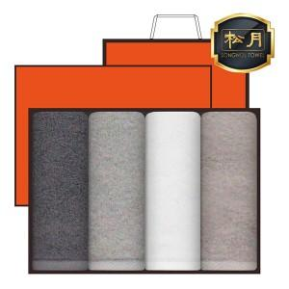

【상세/제작정보】 | ★자수인쇄는 디자인, 글자수에 따라 추가비용이 발생합니다.

【인쇄/포장옵션】 | 실크, 자수 / 케이스+쇼핑백

【공급단가】 | 수량 | 100~ | 300~ | 500~ | 1,000~ | 3,000~
*VAT별도 | 단가 | 15,960원 | 15,370원 | 14,780원 | 14,190원 | 13,830원

【상품 URL】 | https://easy1.co.kr:443/src/goods_detail.php?gdno=22770

